2020_data
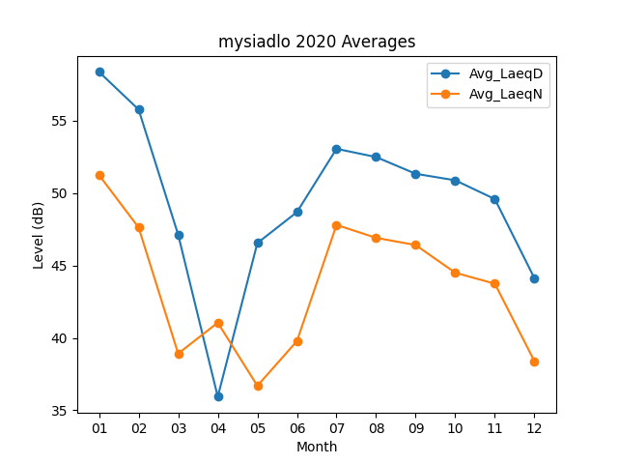
Month | Avg_LaeqD | Avg_LaeqN
01 | 58.367741935 | 51.248387097
02 | 55.772413793 | 47.624137931
03 | 47.125806452 | 38.919354839
04 | 35.94 | 41.053333333
05 | 46.548387097 | 36.693548387
06 | 48.686666667 | 39.78
07 | 53.058064516 | 47.803225806
08 | 52.490322581 | 46.909677419
09 | 51.333333333 | 46.413333333
10 | 50.883870968 | 44.5
11 | 49.586666667 | 43.743333333
12 | 44.122580645 | 38.393548387

